界面&功能
界面相关 |  |  |  |  | 功能规则

 | 功能入口
 | 主界面点击功能图标打开
 | 主界面【当前为示例】
1
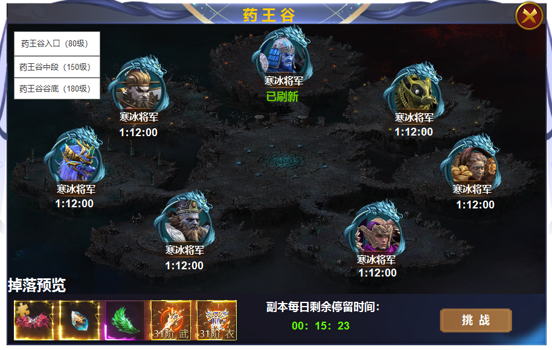
6

2
 |  | 1 | 标题 |  | 1 | 主界面
 |  | 2 | 头像 |  |  | ▶ | 主界面点击图标打开。进入后根据自身等级界面显示在等级相应层数
 |  |  | ▶ | 显示首领头像，名称，底框。 |  | ▶ | 副本为多人副本，进入后和其他玩家同副本争夺怪物，怪物归属为末刀。
 |  | 3 | 掉落预览 |  | 2 | 怪物头像
 |  |  | ▶ | 道具框 |  | ▶ | 七个怪物不同等级，根据副本层数的等级。如入口80-150，怪物等级为80 90 100 110 等各一个
 |  | 4 | 副本时间 |  |  | ▶ | 显示头像，名称，已刷新状态和刷新倒计时。
 |  | 5 | 挑战按钮 |  | 3 | 掉落预览
 |  | 6 | 框体 |  |  | ▶ | 显示怪物掉落预览，icon左侧对齐。
 |  |  | ▶ | 有常态，选中状态，置灰状态 | 4 | 副本每日停留时间
 |  |  |  |  |  | ▶ | 副本为时间累计副本，不限制进入次数，从进入副本开始倒计时，所有层数和所有次数都累计时间。
 |  |  |  |  |  | ▶ | 倒计时时间用完以后，显示00:00:00.在副本中倒计时用完后，会立即踢出副本。
 |  |  |  |  | 5 | 挑战按钮
 |  |  |  |  |  | ▶ | 点击挑战按钮，进入副本进行挑战。时间不足时提示：今日时间已用尽。
 |  |  |  |  | 6 | 副本种类
3
 |  |  |  |  |  | ▶ | 副本共有三层，分别为入口，核心，谷底，对应不用的等级开放，副本内怪物也是不同等级。
4
5
 |  |  |  |  |  | ▶ | 未开放的副本置灰处理，开放的副本为常态，点击副本是为选中状态，首次进入停留在自己等级区间的副本。

参考图
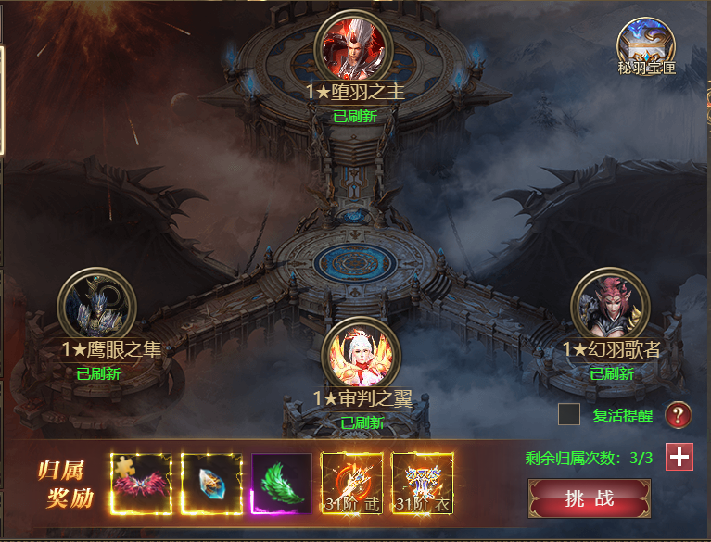
参考图

 | 其他游戏界面参考

